calcolo irpef
Reddito Imponibile | fino all'anno 2023 |  |  |  | dal 2024 |  | R. Imponibile
€ 51,000 |  |  |  |  |  |  | € 28,000
 |  |  | Irpef
€ - | € 15,000 | 23% | € 3,450.00 | € 3,450 | 23% | € 28,000 | 6440 | 6440
€ 15,000 | € 28,000 | 27% | € 3,510.00 | € 3,510 | 35% | € 50,000
€ 28,000 | € 55,000 | 38% | € 8,740.00 | € 8,740 | 43% | € 50,000
€ 55,000 | € 75,000 | 41% | € - | -
€ 75,000 | € 99,999 | 43% | € - | -

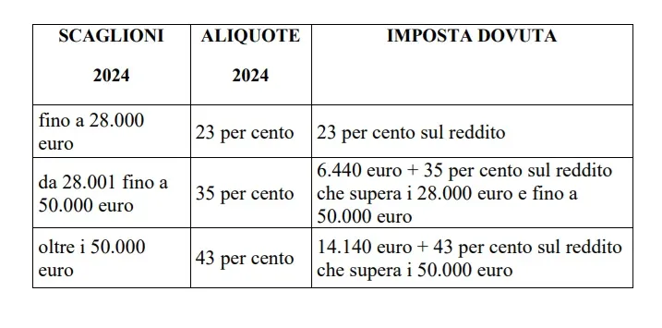
 |  | tot | € 15,700

